はじめに
データの利用にあたって

・第４回パーソントリップ調査のデータは、広域レベル、地域レベルでの交通計画の基礎データとして作成されるものです。
・調査は、サンプリング調査（調査手法：郵送配布回収調査、抽出率：約7.2％）によって実施されているため、データには統計的な誤差があります。

※前提条件の整理

①トリップの定義
・人がある目的をもって、ある地点からある地点へ移動する単位を｢トリップ｣といい、1回の移動の際に複数の交通手段を乗り継いでも、1トリップと数える。(リンクトリップとも呼ぶ)
・今回の集計では、原則的に｢目的トリップ｣を“1トリップ”とし、｢手段トリップ｣は“1トリップの構成要素”として集計を行っています。
・なお、ひとつのトリップでいくつかの交通手段を乗り継いだ場合、その中の主な交通手段を｢代表交通手段｣といい、代表交通手段の優先順位は、ＪＲ，熊本電鉄，熊本市電，バス，自動車，二輪車，徒歩の順としています。
・下図の例の場合の｢代表交通手段｣は1トリップ目は鉄道、2トリップ目は徒歩、3トリップ目はバスになり、1トリップ目と3トリップ目の徒歩は鉄道またはバスの｢端末交通手段(アンリンクトリップ)｣となります。

②集計対象トリップ
・熊本都市圏に関するトリップは、下図に示すように、圏域内居住者のトリップ(A，B，D)と圏域外居住者のトリップ(E，F，G)によって構成されます。
・熊本都市圏パーソントリップ調査は、平成24年10月時点での圏域内居住者(5才以上人口)の1日の行動を調査したものであるため、図中のA～Dに関するデータを把握しています。
・ここでは過去の調査と同様に、圏域内居住者のトリップ（A，B，D）を対象に集計を行っています。
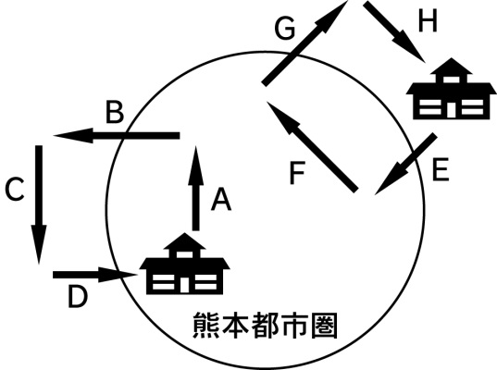

③その他
・以下に基本的な用語について解説します。
●トリップ：人がある目的をもって、ある地点からある地点へ移動する単位
●トリップエンド：１つのトリップの出発側と到着側をそれぞれ「トリップエンド」といいます
●発生集中量：ある地域内に出発地または到着地を持つ人の移動の合計で「トリップエンド」を集計したもの
●生成原単位：ある地域に居住する人が行う１人１日あたりの平均トリップ数
＞グロス：人口１人あたりのトリップ数
＞ネット：外出人口１人あたりのトリップ数
●外出率：外出人口が全人口に占める割合
●目的分類：目的分類の主な内容は以下のとおり
＞私用Ⅰ目的：買い物・食事・レジャー・散歩等
＞私用Ⅱ目的：通院・送迎・その他私用
＞業務Ⅰ目的：販売・配達・会議・集金・作業等
＞業務Ⅱ目的：農林漁業作業
＞帰宅Ⅰ目的：通勤・通学の復路
＞帰宅Ⅱ目的：その他帰宅

